Tạo tài khoản
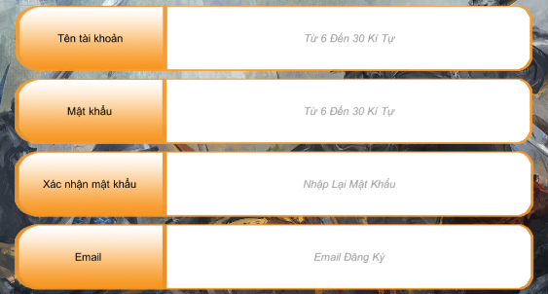

Tên tài khoản | độ dài từ 6 đến 30 và không chứa ký tự đặc biệt
Mật khấu | độ dài từ 6 đến 30 và không chứa ký tự đặc biệt

Bố trí các nút
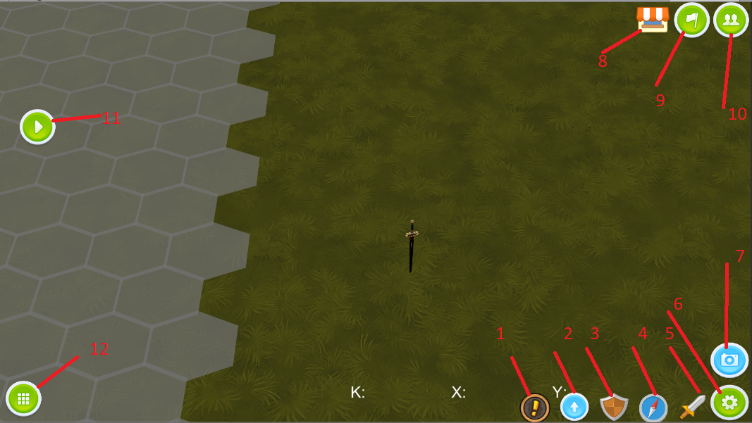

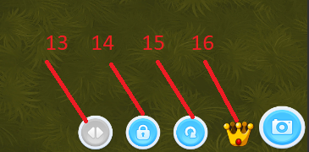

1 | Thông tin tài nguyên
2 | Nâng cấp
3 | Huấn luyện
4 | Bản đồ nhỏ
5 | Xuất quân
6 | Đóng/ mở các nút các chức năng chung
7 | Đóng/mở các nút chức năng của camera
8 | Cửa hàng
9 | Guild
10 | Bạn bè
11 | Tiến trình thu nhỏ
12 | Chọn lính
13 | đảo ngược di chuyển của camera theo cử chỉ vuốt
14 | khóa camera
15 | reset camera
16 | dịch chuyển camera

